Tabelle1
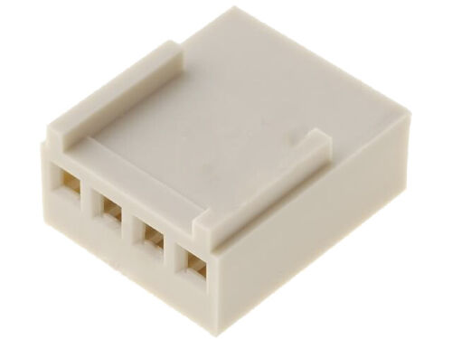
BOM Hackathon SEP
Di 25.04.2023 15.00-19.00UHR
25 Personen 8 Teams
KST 18

Menge | Bezeichnung | Lieferant | Preis
16 | Calliope | FABLAB
32 | 3D-Druck Calliope Füße | FABLAB
32 | 3D-DruckL298H Füße | FABLAB
1 | LEGO | FABLAB
1 | Karton (Garage) | FABLAB
4 | Heißklebepistolen/Patronen | FABLAB
4 | Holzkleber | FABLAB
8 | Nadeln (Lanze) | Amazon | 4.00 €

8 | 9V-Batterie | Amazon | 22.80 €
16 | Getriebemotoren | Amazon | 76.00 €
16 | Räder | Amazon |  | 44
8 | H-Brücke L298N | Amazon |  | 30
8 | 9V-Case | Amazon | 64.00 €
8 | JST PH 4PIN | Amazon | 10.00 €
8 | Crimpkontakte | ebay | 2.50 €
50 | Kabelbinder | Amazon | 10.00 €
100 | Luftballon Naturlatex | Amazon | 9.90 €
1 | Luftballonpumpe | Amazon | 10.00 €
10 | Ballon-Klammern
 |  |  | 209.20 €

 |  |  |  | 50 Stück Crimpkontakte für Platinenbuchse Raster 2,54mm | eBay

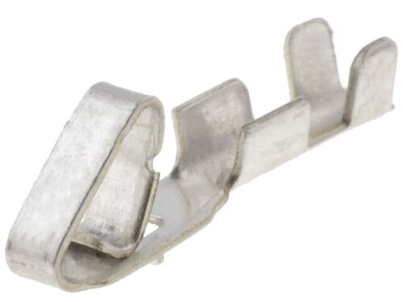

 |  |  |  | 50 Stück Platinenbuchse Kabel-Platte Raster 2,54mm einreihig 4-polig | eBay

